記入例
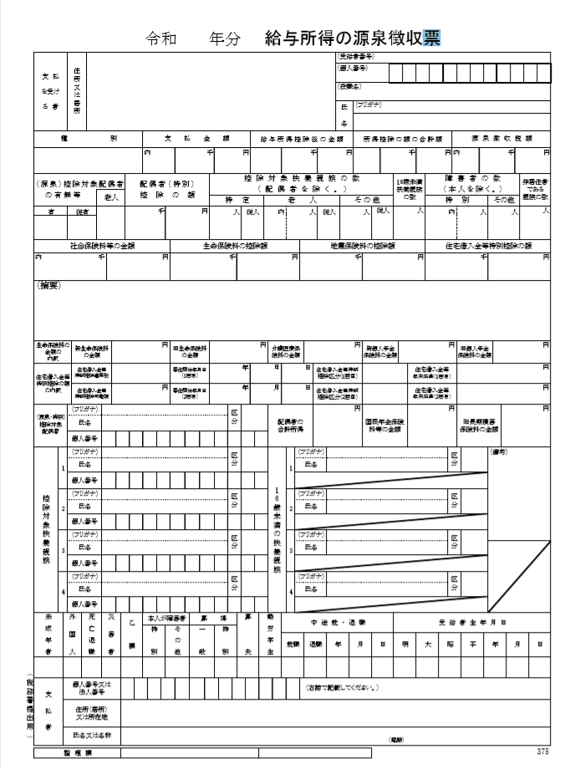
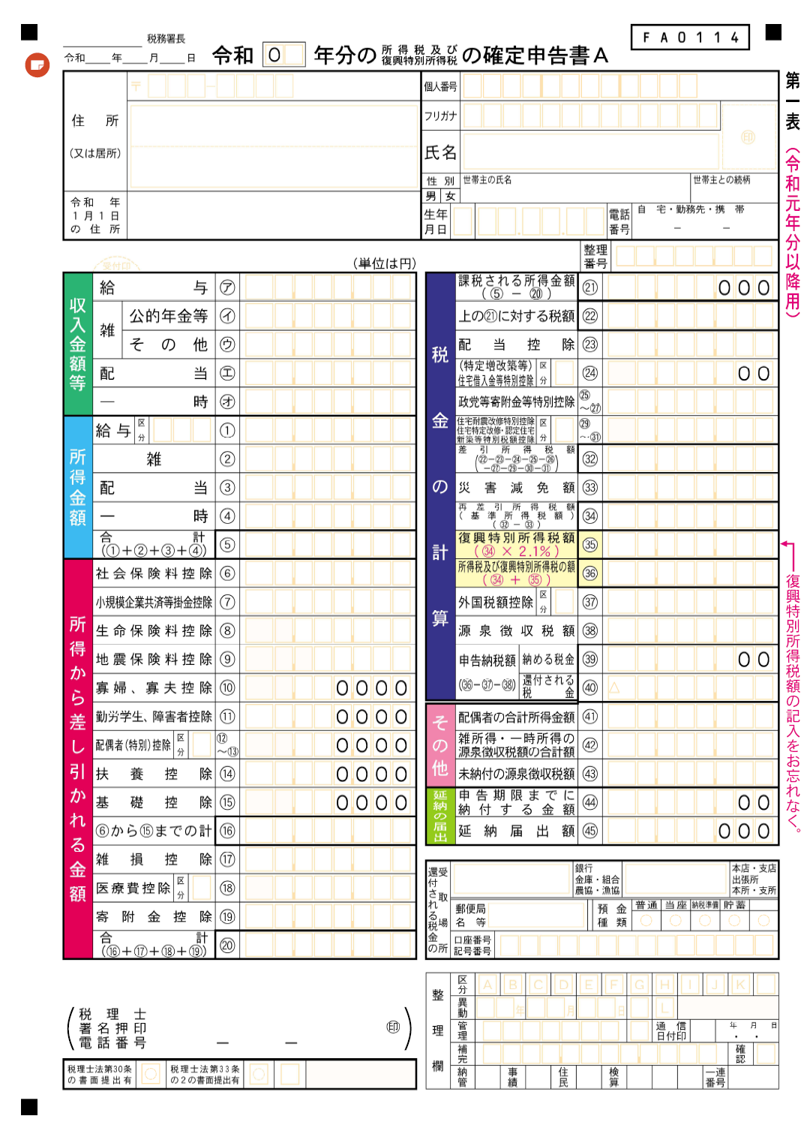
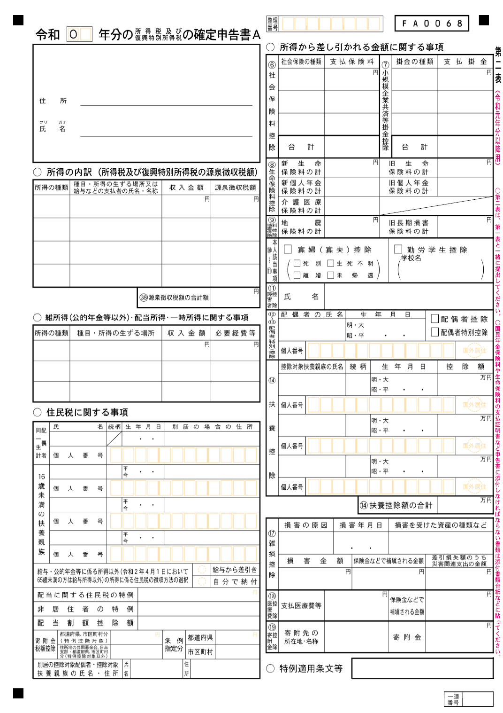
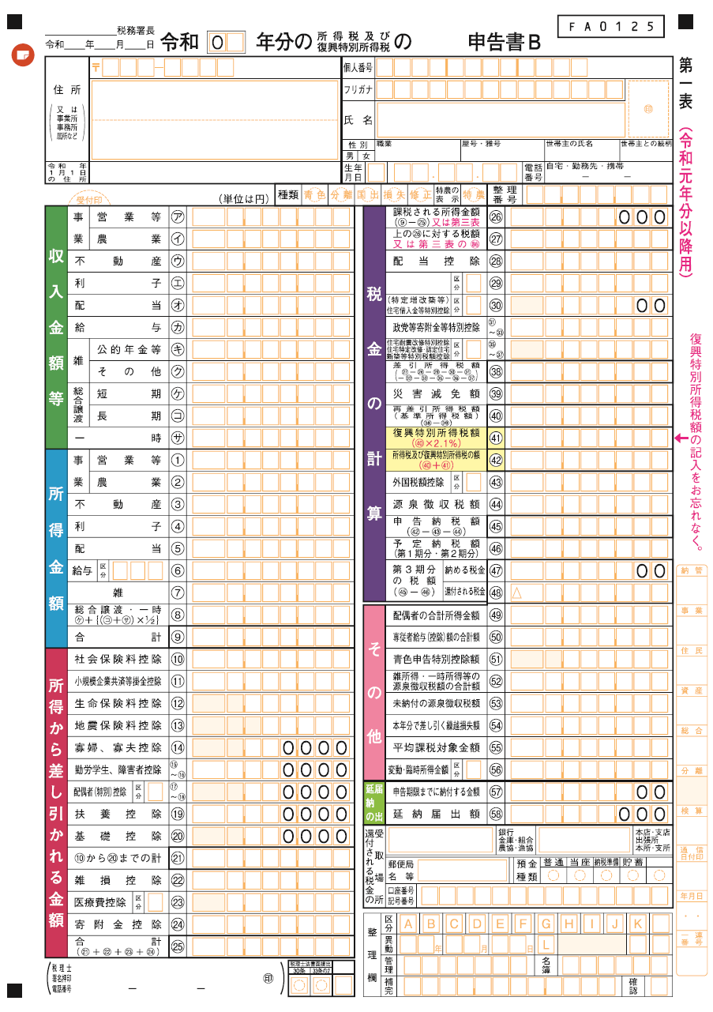
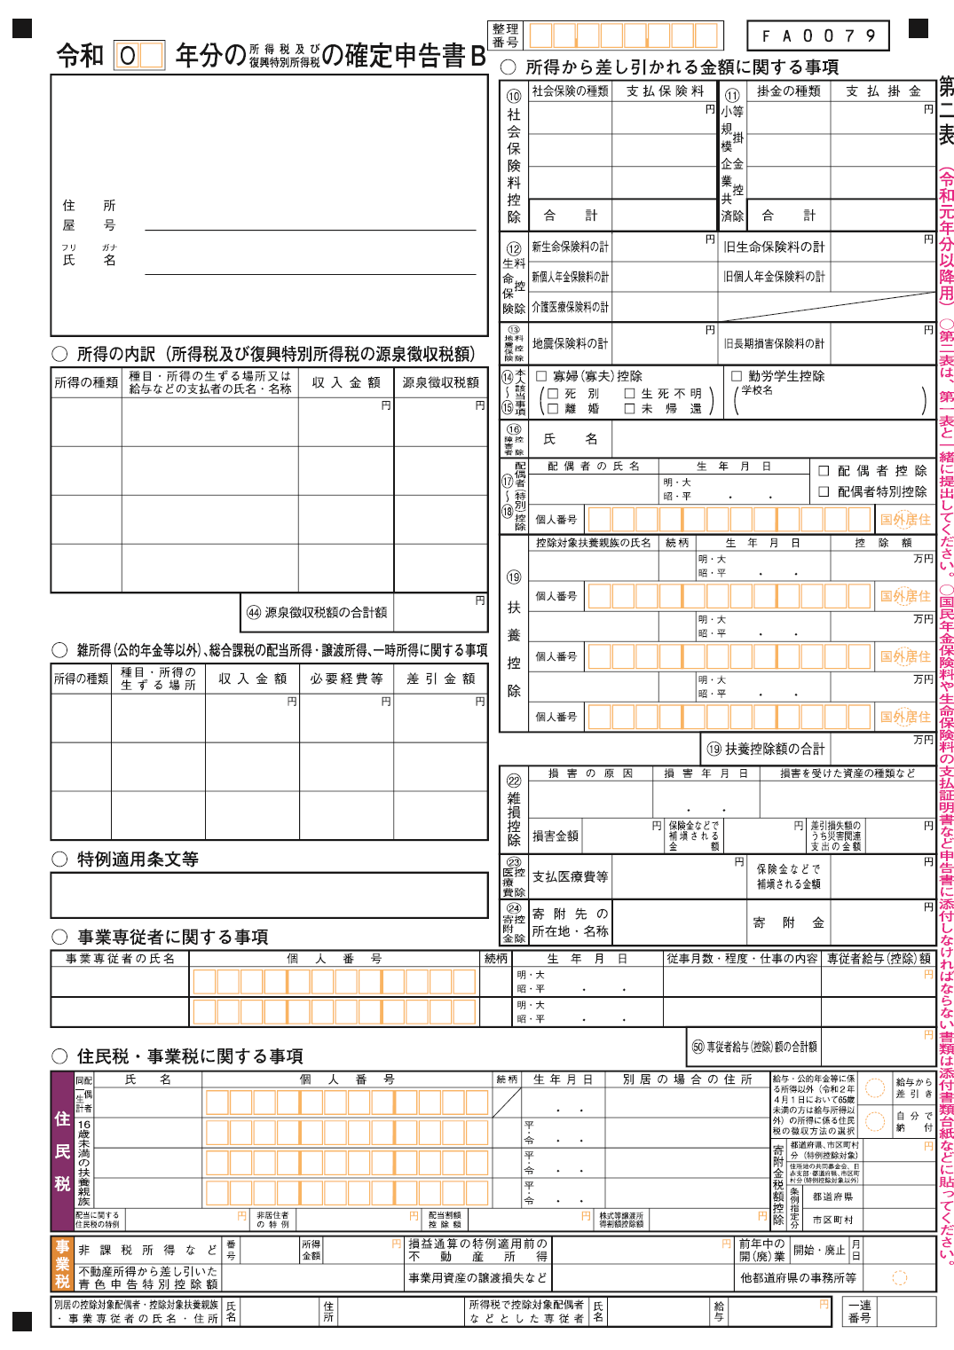
記 入 例
（表面） |  |  |  |  |  |  | 願書提出 令和7 年 10 月 X 日 |  | 受付番号
九州大学大学院研究テーマ型（環境保全）奨学金奨学生願書
ﾌﾘｶﾞﾅ | キュウダイ タロウ |  |  |  |  |  | 生年月日 | 平成×（１９９×） 年 ４ 月 １ 日 生 （ ２２ 歳）
氏 名 | 九大 太朗
学生 番号 | １ＡＢ○○○○○Ｘ |  |  |  |  |  | ◆大学からの連絡は、携帯電話又は学生基本メール（ドメインが＠s.kyushu-u.ac.jp)で行います。
 |  |  |  |  |  |  | 電話番号：090-1234-5678
住所 | 〒819-0382 福岡市西区桑原674 九州大学ドミトリー１ 3ＸＸ号室 |  |  |  |  |  | メールアドレス：1AB111X＠s.kyushu-u.ac.jp
在籍・出身 大学等 | 九州大学 ●● 学部 ●● 学科 |  |  |  |  |  |  | 令和8 年 ３ 月 卒業見込
入学希望 学府・専攻 | 九州大学大学院 ○○ 学府 ○○ 専攻
奨学金を希望する理由 （①経済状況及び家庭状況、 ②九州大学の入学希望動機等） | （ 募集要項を確認のうえ、記入してください。 ）

記入する金額 （千円未満切捨）：
『源泉徴収票』を添付する場合は、「記入しない」
『確定申告書Ａ』を添付する場合は、第一表「雑②（公的年金等を除く）」
＋「配当③」の合計
『確定申告書Ｂ』を添付する場合は、第一表「営業等①」＋「農業②」
＋「不動産③」＋「利子④」＋「配当⑤」＋「雑⑦（公的年金等を除く）」の合計
申請中・受給予定の 奨学金 | 日本学生支援機構 第一種奨学金 |  |  |  | 月額 8.8 万円 |  | □ 申請中 ・ ■ 申請予定
 | 日本学生支援機構 第二種奨学金 |  |  |  | 月額 万円 |  | □ 申請中 ・ □ 申請予定
 | 上記以外の奨学金 |  |  |  | 月額 万円 [ 給付 ･ 貸与 ] |  |  | □ 申請中 ・ □ 採用決定
 |  |  |  |  | 月額 万円 [ 給付 ･ 貸与 ] |  |  | □ 申請中 ・ □ 採用決定
本人 | 九州大学入学後の通学方法 ：[ 自宅通学 ・ 自宅外通学 ]
世 帯 構 成 | 就学者を除く家族 | 続柄 | 氏 名 | 年齢 | 職 業 |  | 給与収入・年金収入 (注3) | 給与収入以外の所得 (注3) | ●「世帯構成」の記入 ・「世帯構成」の欄には父母（又は父母に代わって家計を支持する者）と家計支持者の扶養下にある者を記入。 ・「就学者を除く家族」の欄には、父母以外に就学前の幼児、予備校生、未就職の兄弟などを記入。同居・別居は問わない。 ・父母の扶養下にない祖父母・兄弟等は、同居していても記入しない。 ・父母（又は父母に代わって家計を支持する者）の収入に関する書類を添付。
 |  | 父 | 九大 誠 | 55 | 会社員 |  | ４００ 万円 | ０ 万円
 |  | 母 | 九大 由美子 | 49 | 自営業 |  | ０ 万円 | 20０ 万円
 |  | 妹 | 九大 陽菜 | 18 | 予備校生

記入する世帯構成：
『源泉徴収票』を添付する場合は、
「控除対象配偶者」「控除対象扶養親族」
「16歳未満の扶養親族」
『確定申告書Ａ』を添付する場合は、第二表
「⑫～⑬配偶者（特別）控除」「⑭扶養親族」
「同一生計配偶者」「16歳未満の扶養親族」
『確定申告書Ｂ』を添付する場合は、第二表
「⑰～⑱配偶者（特別）控除」 「⑲扶養親族」
「事業専従者の氏名」「同一生計配偶者」
「16歳未満の扶養親族」
 | 本人以外の就学者 | 続柄 | 氏 名 | 年齢 | 設 置 者 |  | 学 校 区 分 |  | 通 学 別
 |  | 姉 | 九大 花子 | 24 | [ 国公立 ・ 私立 ] |  | [ 小･中･高･高専･専修(高等･専門）･大学] |  | [ 自宅 ・ 自宅外 ]
 |  |  |  |  | [ 国公立 ・ 私立 ] |  | [ 小･中･高･高専･専修(高等･専門）･大学] |  | [ 自宅 ・ 自宅外 ]
記入する金額 （千円未満切捨）：
『源泉徴収票』を添付する場合は、「支払金額」を記入
『確定申告書Ａ』を添付する場合は、「給与㋐」＋「公的年金等㋑」の合計
『確定申告書Ｂ』を添付する場合は、「給与㋕」＋「公的年金等㋖」の合計
 |  |  |  |  | [ 国公立 ・ 私立 ] |  | [ 小･中･高･高専･専修(高等･専門）･大学] |  | [ 自宅 ・ 自宅外 ]
一ヶ月当り 平均生活費 | 収入（予定） | 家族等から |  | 千円 | 支出（予定） | 食 費 | 千円 | サークル費 | 千円
 |  | アルバイト収入 |  | 千円 |  | 住 居 費 (光熱水料含む) | 千円 | 交 通 費 (通学費含む) | 千円
 |  | 奨 学 金 |  | 千円 |  | 実験実習費 | 千円 | 教養娯楽費 | 千円
 |  | そ の 他 |  | 千円 |  | 書 籍 費 | 千円 | 雑 費 | 千円
 |  | 計 |  | 千円 |  | 通 信 費 | 千円 | 計 | 千円
アルバイト |  | 業種：塾講師 |  |  |  |  |  | 授業料負担者 | ［ 本人 ・保護者 ・その他 ］
 |  | 月従事時間・回数： 10 時間 ・ 4 回 従事時間帯： 17：00～19：00 |  |  |  |  |  | 家賃負担者 | ［ 本人 ・保護者 ・その他 ］
特別控除関係 | □母子・父子家庭 ［ 死別 ・ 生別 ］
 | ■障害者・要介護世帯（該当者 九大 花子 ）
 | □6ヶ月以上の長期療養者世帯 （該当者 ）
(注4) | □火災･風水害等の災害を受けた世帯
注 1 | 願書は申請者本人が記入してください。
注 2 | [ ]の箇所は、該当するものに○印を付け、□の箇所は、該当するものにレを付けてください。
注 3 | 「給与収入・年金収入」及び「給与収入以外の所得」は記入例を参照して記入し、父・母（又は父母に代わって家計を支持する方）の所得に関する書類を添付してください。（所得に関する書類については、「所得及び世帯に関する証明書一覧表」の「所得に関する書類」を参照してください。）

注 4 | 父母等の扶養下にいる家族で、特別控除に該当する場合（障害者、要介護者、長期療養者、災害）は、世帯に関する書類を添付してください。（世帯に関する書類については、「所得及び世帯に関する証明書一覧表」の「世帯に関する書類」を参照してください。）

注 5 | 書類提出後に変更が生じた時は、早急に届出てください。記載事項に虚偽があった場合は、採用を取り消します。
＊＊ | 願書に記載された情報及び申請時に提出の書類は、奨学業務に利用し、その他の目的には利用しません。

（裏面） |  |  |  |  |  |  |  | 氏 名 | 九大 太朗
研究テーマ
これまでの研究内容と実績

今後取り組みたい研究内容

将来の進路

